ESSE THERM in opera
VERIFICA SBALZO ESSE THERM®
Commessa |  | …..

 | Dati da inserire o scegliere nell'elenco della casella

Dati del sistema di connessione ESSE THERM®
Modello | ET 6-8 | Altezza | 160 | Compatibilità mod. altezza |  | OK
φf | 14 | CLS | 28/35 | Compatibilità mod. diametro |  | OK

Dati dello sbalzo
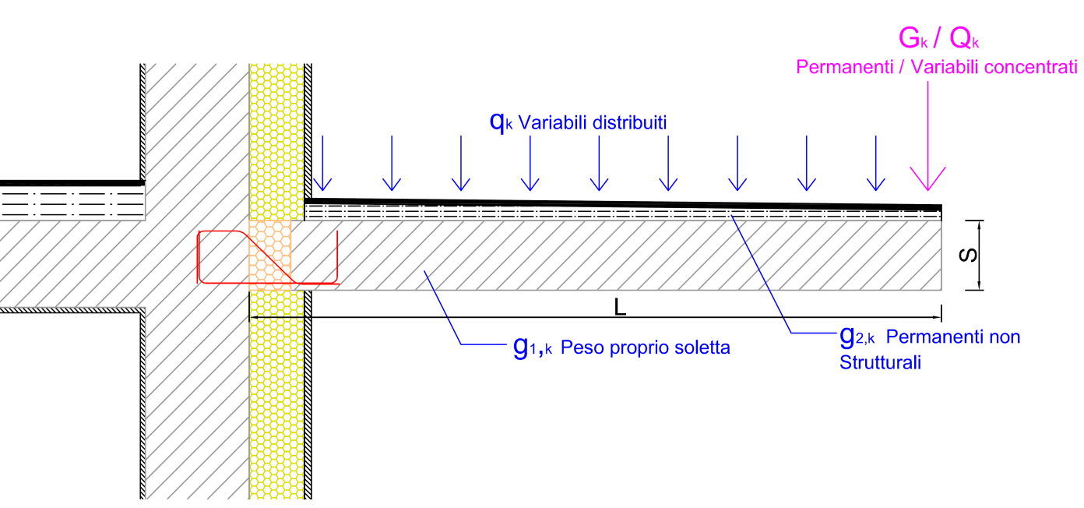

Lunghezza sbalzo comprensiva di ESSE THERM® |  |  |  | L | 1.65 | m
Altezza della sezione dello sbalzo |  |  |  | S | 160 | mm
CARICHI |  |  | Distribuiti | Concentrati |  | γ
 |  |  | qk / gk [kN/m2] | Gk/Qk [kN/m] | x [m]
Peso proprio soletta |  |  | 4.00 | 0.00 | 1.65 | 1.3
Permanenti non strutturali |  |  | 2.00 | 0.50 |  | 1.5
Variabili |  |  | 4.00 | 0.00 |  | 1.5
Maggiorazione azioni per elemento d'angolo convesso? (si/no) |  |  |  |  | si
Verifica di resistenza allo Stato Limite Ultimo
Momento SLU |  | MED,SLU | 30.85 | > | MRD,SLU | 23.79
Taglio SLU |  | VED,SLU | 48.36 | > | VRD,SLU | 33.92
Verifica delle tensioni in esercizio [combinazione rara]
MED,SLE | 21.66 | σs (Φf) | 356 | < | Φs,lim | 360
VED,SLE | 34.00 | σs (Φs) | 392 | > | Φs,lim | 360
Verifica della deformazione [combinazione rara]
Freccia sbalzo carichi distribuiti |  |  |  | fd | 1.5 | mm
Freccia sbalzo carichi concentrati |  |  |  | fc | 0.1 | mm
Freccia per deformazione a taglio ESSE THERM |  |  |  | fET,V | 0.1 | mm
Freccia per rotazione ESSE THERM |  |  |  | fET,M | 9.9 | mm
Freccia totale per combinazione in esecizio "rara" |  |  |  | fTOT,rara | 16.4 | mm
Limite di deformazione L0=2L/ |  |  | 250 | fLIMITE | 18.6 | mm
DEFORMAZIONE LIMITE VERIFICATA

